Sheet1
富顺县中医医院同心院区
收费室安装静音收费窗口卷帘工程报价单
序号 | 名称位置 | 长 | 高（宽） | 数量 | 单位 | 单价 | 合计 | 备注
1 | 欧式电动静音收费窗口卷帘窗 | 1553 | 2000 | 5 | 套 |  |  | 窗洞尺寸2000*1530
2 | 镀锌方管（材料价） | 50 | 50 | 15 | 米 |  |  | 镀锌钢管规格50*50*3 每米4.42kg
3 | 制作卷帘门洞口 | 1753 | 100 | 5 | 个 |  |  | 含拆除吊顶，制作卷帘洞口，恢复吊顶，腻子灰，乳胶漆。
4 | 合计
合计大写金额：
 | 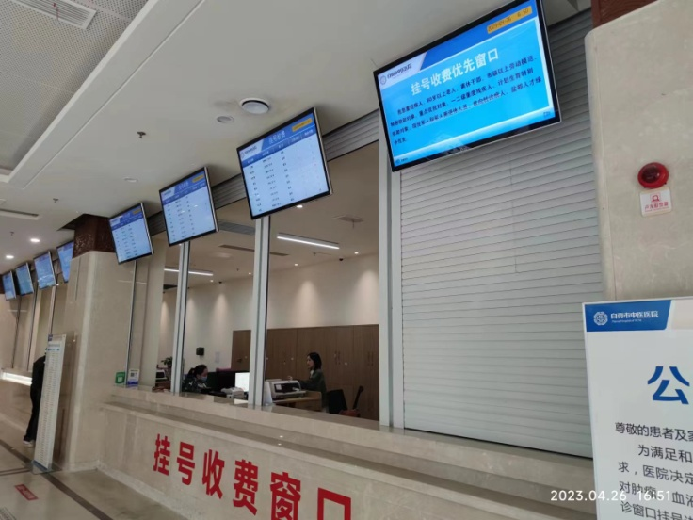
 | 报价单位：
 | 法人（授权代表签字）：
 | 日 期：

